상품제안서
[플레이고] MG100 식스헤드 9단 모드 올인원 마사지건 1P | 상품코드: F31210

 |  |  |  |  |  |  | 02-412-0044 | www.easy1.co.kr
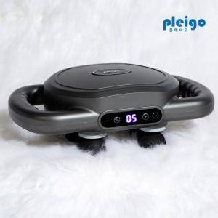

【상세/제작정보】 | <p>1박스 입수 수량 - 6개</p><p>1박스, 6개 단위당&nbsp;</p><p>&nbsp;</p><p>택배비 : 무료배송​&nbsp;</p>

【인쇄/포장옵션】 | 레이저, 풀칼라 / 포장지포장

【공급단가】 | 수량 | 30~ | 50~ | 100~ | 300~ | 500~
*VAT별도 | 단가 | 27,300원 | 26,880원 | 26,250원 | 25,200원 | 24,140원

【상품 URL】 | https://dev.easy1.co.kr:443/src/goods_detail.php?gdno=31210

